剧情纲要（第一章）
整个游戏的动画采用漫画+镜头的方式
是否会造成安装包过大？
序章剧情纲要
开场漫画
主角的书房，几个镜头交代下书房的布局（并没有奇幻的地方），镜头照到主角的手正在画画（勾线什么的）主角的手旁放着一个单边眼镜的装饰。
这时候房间开始震动，镜头用第一人称摇到左边，一旁的古董书柜躁动不安，里面闪烁着奇怪的光……突然一声巨响，书柜的门被崩开，书崩了一地，从里面连滚带爬的掉出只九尾狐狸。
第一人称视角，玩家从座位上站起来，惊慌的打量着书柜（书柜附近的空间已经扭曲，墙砖变成书页向异空间飘散，书柜敞开，里面有一个漩涡），之后玩家打量了地上的狐狸（狐狸有九条尾巴，也十分意外的看着他）
正在这时，几道冰凌从衣柜中飞来，九尾狐一个翻滚躲开冰凌，滚到了玩家的脚边。书柜的漩涡中，飘动走出了冰雪女王，手上的法杖还在聚集能量。
九尾狐十分慌张，左右张望，突然瞄到玩家桌子上的那枚单边眼镜，露出了惊喜的表情。于是跳过去抓起那枚单边眼镜，来到玩家身前。
（漫画风动画结束）

对话示例
可配置部分：
1.立绘+表情（不配置为空）
2.角色名称
3.显示位置（左右）
4.对话内容
剧情对话
玩家（右，没头像）：你你……你是谁，怎么从我的书柜里出来的，喂不要动我的眼镜。
九尾（左）：你能看见我，还有照妖镜，你就是我要找的人！
玩家（右）：什么照妖镜……喂喂你小心身后！
雪女（左）：嘻嘻，小狐狸你不要逃了，乖乖交出你的信仰之力。
雪女（左）：那边的人类，既然你能看见我，那把你也冻起来好了~
九尾（右）：哼，有了照妖镜我还会怕你
玩家（右）：喂喂……不要再拆我的房间了……
副本0-1
（初次战斗）
在战斗的指示中，九尾狐想让玩家使用照妖镜强化灵视能力，玩家却发现了雪女身上许多改写点（请支持达芬奇正品）轻易就把雪女击败了。
指引-核心操作
（战斗结束）

指引-抽宠
抽宠所消耗的素材是否需要包装？
第一章剧情纲要
因为玩家的能力有点逆天，把雪女的信仰之力都打散了，如果置之不理，雪女将被吸回神怪界烟消云散。于是九尾狐教玩家使用古书中的信息将雪女召唤回来。
召唤回来的雪女以为九尾要夺取自己的信仰之力，有些害怕。玩家解释后才放心并跟随玩家，雪女和九尾向玩家解释了妖怪和代行者的事情。
雪女说她就是听一个代行者K的建议，要吸取别的妖怪的信仰之力才能活下去，还有好多从神怪界来的小妖怪也是听到这个消息在互相厮杀。

副本1-1，1-2，1-3
九尾觉得事情有些蹊跷，自作主张要去平息事态，制服了不少还在厮杀的小妖怪。
这个时候在玩家城镇附近的其他妖怪已经厮杀融合中变强，形成了几个大妖怪。
指引-经验药水
需要明确药水投放途径
副本1-4
在这附近有3个大妖怪崛起，分别是皮影，妖怪B，妖怪C
这些妖怪为了继续成长还在捕猎小妖怪，九尾和雪女分兵两路分别去阻止皮影和妖怪B，玩家跟随九尾行动，为了能够与皮影抗衡，九尾也要补充信仰之力。
玩家赶到皮影处，皮影已经十分强大，劝说皮影停止袭击妖怪未果，开战。
玩家费劲力气阻止了皮影，正准备去支援雪女的时候，发现雪女提前回来了，一脸惊恐的说B被消灭了，现场惨不忍睹，B所夺取的信仰之力也一点不剩的被什么家伙夺走了。
指引-装备，技能
打败大妖怪皮影，获得了他收集的物品（装备）

副本1-5，1-6，1-7
玩家回忆起之前雪女所说散播谣言的代行者K，他是这一切的始作俑者，一定是为了自己的怪物蛊惑小妖怪自相残杀，然后再夺取集中了所有小妖的妖怪的信仰之力。
所以他下一个目标肯定是C，九尾在赶去C所在的街道过程中不停收集到关于K的情报（K的怪物十分强大，K的手里拿着一个金色的树果，吸取妖怪的力量都在树果里）。
指引-装备，宠物
1-6装备穿戴
1-7宠物升级

副本1-8
（过场漫画or怪物出场动画）
终于玩家赶到了C的巢穴，但是来迟了一步，一只黑色的巨龙刚刚撕裂了C，他的信仰之力被缓缓地灌注进巨龙身后K所持的金苹果内。
（剧情对话）
K走上前来，理所当然的（……）说出了自己的计划，K是希腊神话黑龙ladon在人间的代行者，他为ladon培育这个神话中的禁果，一旦金苹果成熟，就能打开通往黄金乡的道路。
雪女和九尾对于K不顾妖怪死活的做法十分愤怒，于是与黑龙ladon战斗。用尽全力，终于击败了黑龙。

（过场漫画）
这时走投无路的K将未成熟的金苹果喂给黑龙，黑龙的力量大增，而玩家这边已经无力应战。
正在九尾绝望时，一个神秘人携闪电击穿了黑龙，由于黑龙倒下，与其有契约关系的代行者K也承受了连带伤害，不甘心的倒下。
黑龙腹中未消化的金苹果滚到玩家脚边。
玩家和九尾一脸懵逼的看着神秘人（牛顿），神秘人从眼睛上摘下和玩家同款的单边镜，注视着玩家的单边镜若有所思。

竞技场，日常任务的世界观解释
可与主场景中的显示器挂钩
（剧情对话）
神秘人沉默一下后走上前来解释说K是他们组织中被通缉的代行者，K已经在多地夺取了大量妖怪的信仰之力，他追捕了两年，终于在这里将他解决了。
神秘人说在这里遇到了野生的代行者玩家也是缘分，或许玩家祖先和他们组织有什么联系，因此交给他一张IC卡，卡上有法术加持，可以搜索到其他的代行者（竞技场）
将卡交给玩家后，神秘人就消失了。九尾感觉神秘人有点眼熟，但是又想不起来在哪里遇到过。

怪物原画需求（第一章）
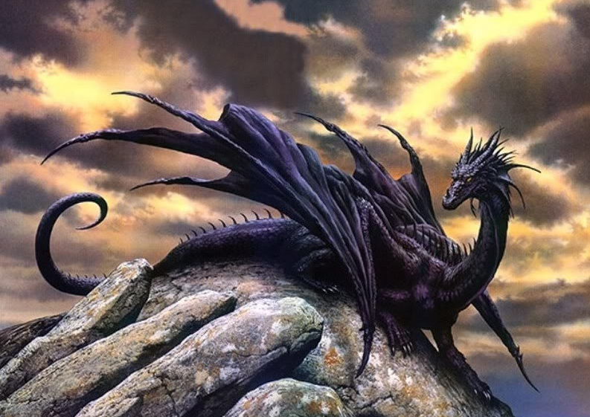
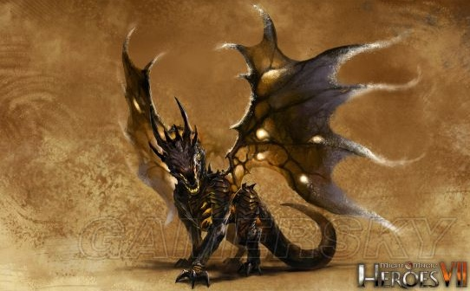
怪物名 | Ladon | 类别 | boss
资源名 | Ladon
怪物介绍 | 西方龙，希腊神话中看守金苹果的巨龙。拥有无限的精力，永不疲倦，永不睡觉。

外形需求
 | ★神话原型这个龙是“百头”龙，原画童鞋可以无视这个属性，只要还原西方龙威武的特点即可（龙形态）
 | ★Ladon的配色，出现在街道场景，请与NPC角色K配合设计，只要登对就行（黑龙？）
 | ★金苹果会出现在龙的周围，作为这个怪物的弱点设计
 | ★眼镜（头部），作为这个怪物的弱点设计（神话中全是把他哄睡着了。。）
 | ★体型巨大（直接摆在对面不用缩放的那种巨大。。）

参考图

